상품제안서
스위스와그너 뉴머니클립샤무드+프레스티지볼펜 2종세트 | 상품코드: S17215

 |  |  |  |  |  |  | 02-713-8555 | www.synergygift.co.kr
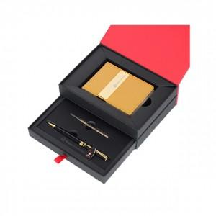

【상세/제작정보】 | <p style="text-align: center; " align="center"><span style="">&nbsp;</span>▶ 머니클립 : 소가죽과 코오롱샤무드가 조화되어 따뜻함과 부드러움이 강조된 제품입니다.​</p><p align="center" style="text-align: center;">금속장식은 24k순금으로 도금하여 고급스러움과 시크한 멋을 동시에 구현했습니다.</p><div style="text-align: center;" align="center">신용카드포켓 : 4개, 간이포켓 : 1개, 금속장식(24k순금 도금)</div><p align="center" style="text-align: center;">▶ 볼펜 : 바디의 재질은 황동(Solid Brass)으로 되어있으며, 잘 긁히지 않도록 고강도 코팅이 되어있습니다.</p><p align="center" style="text-align: center;">미들링과 클립을 비롯한 펜의 장식품들은 금도금으로 마무리하여 고급스러움을 더했습니다.</p><p align="center" style="text-align: center;">구동방식은 Twisting Type이며, 스위스 국기를 연상시키는 엠블럼은 명가의 정체성을 표현합니다.</p><p style="text-align: center; " align="center"><span style="">▶ 리필심 : 잉크(블랙), Original 스위스 정품 / ▶ 고급 2단 슬라이딩 케이스​</span><span style="">&nbsp;</span>&nbsp;</p>

【인쇄/포장옵션】 | 레이저, 불박 / 포장지포장

【공급단가】 | 수량 | 30~ | 100~ | 500~ | 1,000~ | 2,000~
*VAT별도 | 단가 | 22,950원 | 22,100원 | 21,250원 | 20,400원 | 19,890원

【상품 URL】 | https://www.synergygift.co.kr:443/src/goods_detail.php?gdno=14201

